내역서_작업
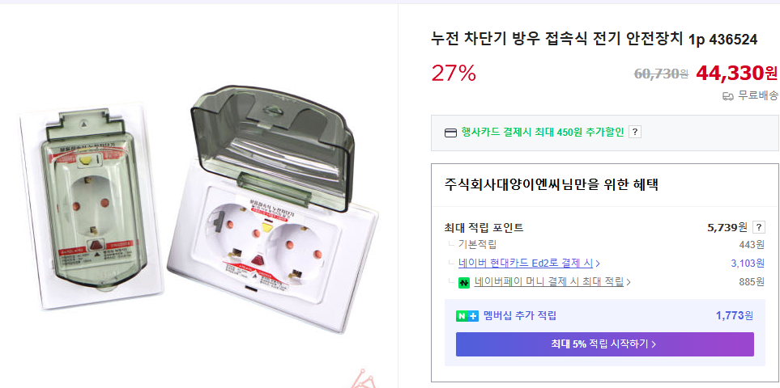
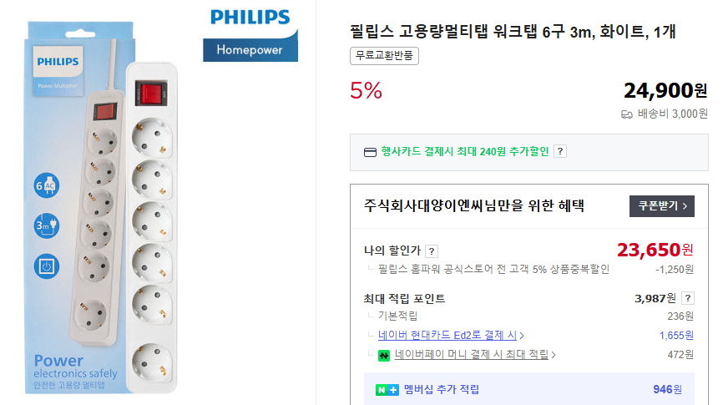

 |  |  |  |  |  | ▼낙찰율 |  | ▼낙찰율 |  | ▼낙찰율 |  | ▼낙찰율 |  | ▼할증율
공사명: | 사택 노후 차단기 교체1안 |  |  |  |  | 83% |  | 40% |  | 60% |  | 60% |  | 100% | 기본
표준 Code | 주요내역 |  | 단위 | 수량 | 재료비 |  | 노무비 |  | 기계경비 |  | 기타경비(부자재비) |  | 합계 | 비고
 | 품목 | 규격 |  |  | 단가 | 금액 | 단가 | 금액 | 단가 | 금액 | 단가 | 금액 |  | 할증율(%) | 기준
M045011410060101 | 450/700 KIV | 16㎟ | m | 40 | 3,356 | 111,419
E00000807041210101 | 전력케이블 구내설치 (PVC 및 고무절연외장 케이블) | 600V 16㎟이하×1C )계량기=>차단기 = 차단기=>계량기 메인회로 교체) | (m 당) | 40 |  | - | 6,803 | 163,272 |  |  |  |  | 163,272 | 150% | 철거후 신규설치
E00000808475160101 | 통신용 전력케이블 직선접속 (1) | 600V, 16㎟이하 1C | (개소당) | 40 | 1,991 | 66,101 | 66,391 | 1,062,256 |  |  |  |  | 1,128,357
...
 |  |  |  | .
 |  |  |  | .
 |  | 합계 |  | . | 단가합계 | 1,681,480 | 노무비합계 | 3,609,118 | 기계경비합계 | - |  |  | 5,179,179
 |  |  |  | . |  |  |  |  |  | 갑지합계 |  |  | 6,139,000

할증기준
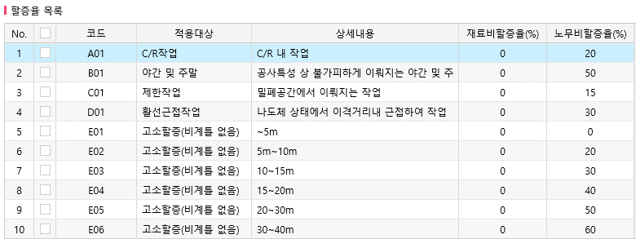
■ atG 할증기준

